상품제안서
명패 호랑이 (통70) | 상품코드: S18488

 |  |  |  |  |  |  | 02-713-8555 | www.synergygift.co.kr
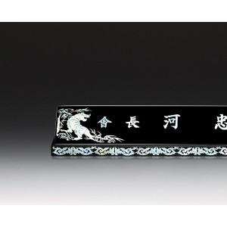

【상세/제작정보】 | 기본글자 10개입니다. 추가시 字당 2천원입니다. 마크추가 2만원입니다. *기본수량이하 제작가능 합니다.*

【인쇄/포장옵션】 | 기타 / 별도문의

【공급단가】 | 수량 | 2~ | 5~ | 10~ | 50~ | 100~
*VAT별도 | 단가 | 324,000원 | 312,000원 | 300,000원 | 288,000원 | 280,800원

【상품 URL】 | https://www.synergygift.co.kr:443/src/goods_detail.php?gdno=9916

